Инструкция
PROFILING TOOL PT - KAZ
 | Перед запуском инструмента необходимо заполнить шаблон, представленный на Рисунке 1, по каждой страховой организации. Шаблон представляет собой список качественный вопросов с несколькими вариантами ответов по оцениваемым видам рисков. Предполагается, что на первом этапе страховая организация (СО) производит самостоятельную оценку своей деятельности, после чего куратор на основе своих знаний и опыта должен проверить достоверность полученных ответов (при возникновении сомнений произвести запрос дополнительной информации). Также, в пункте оценки рейтинга влияния шаблон включает в себя вопросы, на которые СО не может ответить самостоятельно за неимением рыночных данных. В данном пункте куратору необходимо произвести самостоятельную оценку. Стоит обратить внимание, что для компаний общего страхования и страхования жизни представлены разные варианты ответов.
 | Рисунок 1: Шаблон для заполнения
 | 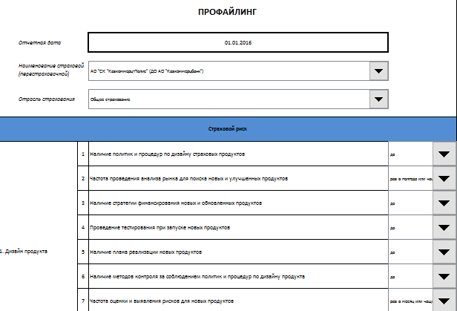
1. | При запуске инструмента появляется следующий интерфейс, представленный на Рисунке 2.
 | Рисунок 2: Интерфейс инструмента
 | 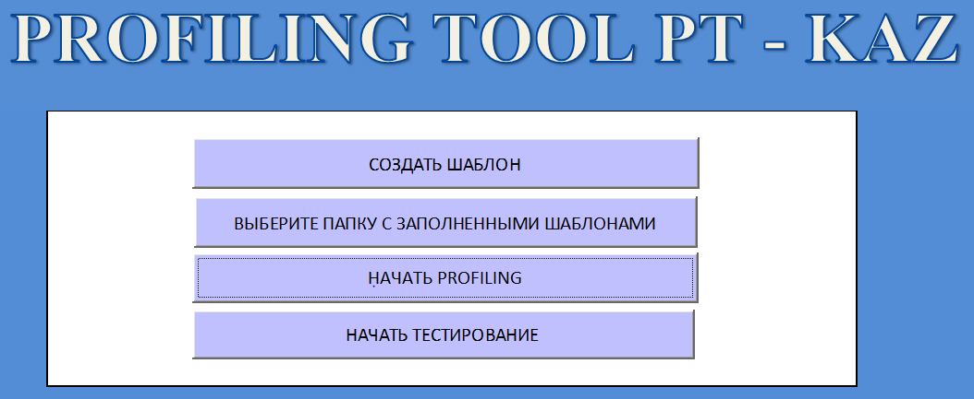
2. | При нажатии на кнопку "Создать шаблон", инструмент создает шаблон с заданным набором вопросов и вариантами ответов, что позволяет избежать рутинную работу и ошибки человеческого фактора при изменении вопросов.
3. | При нажатии на кнопку "Выберите папку с заполненными шаблонами", в появившемся диалоговом окне необходимо указать местоположение папки "Заполненные шаблоны PT-KAZ" на компьютере пользователя. Данная папка содержит заполненные шаблоны по каждой СО, а также папку с результатами (см. Рисунок 3).
 | Рисунок 3: Выбор папки на компьютере пользователя
 | 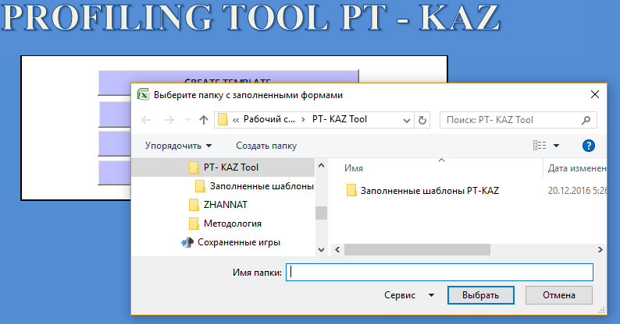
4. | При нажатии на кнопку "Начать profiling" появляется следующее диалоговое окно, в котором можно выбрать один их 3-х видов отчетов: "Страховая организация", "Обзор страхового рынка " и "Детальный обзор страхового рынка по" (см. Рисунок 5).
 | Рисунок 5: Выбор отчета
 | 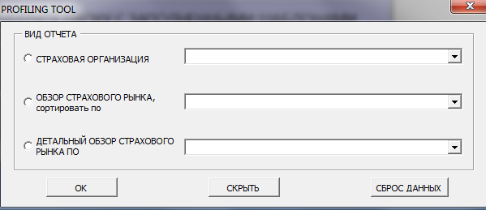
5. | При выборе отчета "Страховая организация" из выпадающего списка необходимо выбрать наименование страховой организации. Данный вид отчета представляет информацию о состоянии оцениваемых компонентов риска, позиции надзорного органа, а также частоте и виде мониторинга в отношении выбранной страховой организации (см. Рисунок 6).
 | Рисунок 6: Отчет "Страховая организация"
 | 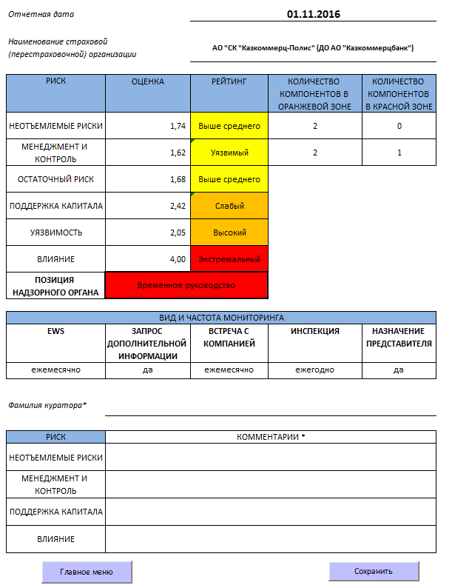
6. | После проведения анализа, необходимо заполнить графу "Фамилия куратора" и оставить комментарии по компонентам риска.
7. | При нажатии на кнопку "Сохранить", полученные результаты профилирования отдельно по каждой компании сохраняются в папке "PT-Results", расположенной в папке "Заполненные формы PT-KAZ".
8. | При выборе отчета "Обзор страхового рынка", из выпадающего списка можно выбрать параметр, в соответствии с которым будет производиться сортировка компаний. По умолчанию, сортировка производится по позиции надзорного органа. Данный вид отчета представляет информацию о состоянии оцениваемых компонентов риска, позиции надзорного органа, а также частоте и виде мониторинга по компаниям страхового рынка (см. Рисунок 7.1). При нажатии на кнопку "Детали (отобразить/скрыть)" пользователь может получить более детальную информацию о состоянии рисковых компонентов, используемых при определении позиции надзорного органа (см. Рисунок 7.2).
 | Рисунок 7.1: Отчет "Обзор страхового рынка"
 | 
 | Рисунок 7.2: Отчет "Обзор страхового рынка"
 | 
9. | При выборе отчета "Детальный обзор страхового рынка по" можно провести более детальный анализ по компонентам "неотъемлемых рисков" или "менеджмента и контроля". Отчет состоит из 3-х таблиц: состояние компонентов "неотъемлемых рисков/менеджмента и контроля" по компаниям страхового рынка; количество компонентов "неотъемлемых рисков/менеджмента и контроля" в каждой зоне риска; количество компаний в каждой зоне риска по каждому компоненту "неотъемлемых рисков/менеджмента и контроля" (Рисунок 8). Данный вид отчета представляет собой карту риска, которая будет способствовать лучшему распределению надзорных ресурсов.
 | Рисунок 8.1: Отчет "Детальный обзор страхового рынка по"

 | Рисунок 8.2: Отчет "Детальный обзор страхового рынка по"

10. | Кнопка "Свернуть" позволяет продолжить работу, не теряя выбранные значения в вышестоящих пунктах.
11. | Кнопка "Сброс данных" обнуляет значения, выбранные в вышестоящих пунктах, и удаляет листы, полученные в результате запуска данной опции.
12. | При отображении скрытых листов можно поближе познакомиться с моделью, используемой для оценки и рейтинга риска, а также провести детальный анализ компонентов и подкомпонентов риска на уровне отдельного вопроса.

Главное меню
PROFILING TOOL PT - KAZ
C:\Work\svn\Пилотка новая версия\Заполненные шаблоны
Алдабергенова

